Hoja1
Datos de entrada
Numero de nodos | 16 |  |  | Base | Altura
Numero de elementos | 21 |  | Dimensioncol
Grados de libertad por elemento | 6 |  | Dimensionviga
Grados de libertad por estructura | 48
Grados de libertad libres | 36 |  |  |  |  |  |  |  |  |  |  |  |  |  |  | vector de cargas en las luces (En MN)
 |  |  |  | matriz de coordenadas |  |  |  | matriz de grados de libertad por elemento |  |  |  |  |  | Grados de libertad | VN de cargas de los nodos (MN) | Xi | Yi | Zi | Xf | Yf | Zf | Vector U de desplazamientos | Matriz de Kresorte
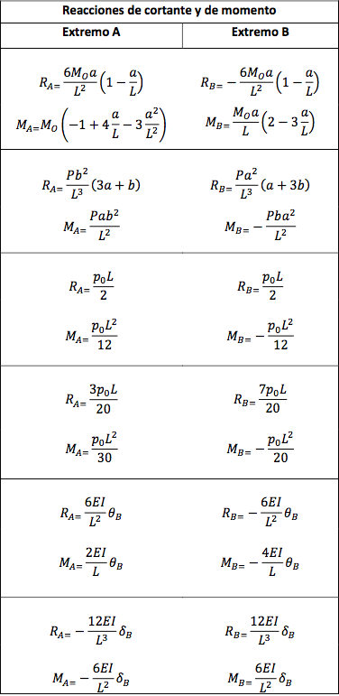
Elemento | Area(m2) | E(Mpa) | I (m4) | Xi(m) | Yi(m) | Xf(m) | Yf(m) | gxi | gyi | gzi | gxf | gyf | gzf | 1 | 0.09 | 0.0 | 0.0 | 0.0 | 0.0 | 0.0 | 0.0 |  |  | CONDICION DE CARGA | REACCIONES DE CORTANTE Y MOMENTO
1 | 0.09 | 14100 | 0.000675 | 0 | 0 | 0 | 3 | 37 | 38 | 39 | 25 | 26 | 27 | 2 | 0 | 0.0 | 0.0 | 0.0 | 0.0 | 0.0 | 0.0
2 | 0.09 | 14100 | 0.000675 | 0 | 3 | 0 | 6 | 25 | 26 | 27 | 13 | 14 | 15 | 3 | 0 | 0.0 | 0.0 | 0.0 | 0.0 | 0.0 | 0.0
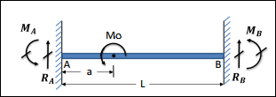
3 | 0.09 | 14100 | 0.000675 | 0 | 6 | 0 | 9 | 13 | 14 | 15 | 1 | 2 | 3 | 4 | 0 | 0.0 | 0.0 | 0.0 | 0.0 | 0.0 | 0.0 |  |  |  | DATOS DE ENTRADA |  | RESULTADOS
4 | 0.09 | 14100 | 0.000675 | 6 | 0 | 6 | 3 | 40 | 41 | 42 | 28 | 29 | 30 | 5 | 0 | 0.0 | 0.0 | 0.0 | 0.0 | 0.0 | 0.0 |  |  |  | Mo (KN.m) | -10 | RA | -0.00288 | MN
5 | 0.09 | 14100 | 0.000675 | 6 | 3 | 6 | 6 | 28 | 29 | 30 | 16 | 17 | 18 | 6 | 0 | 0.0 | 0.0 | 0.0 | 0.0 | 0.0 | 0.0 |  |  |  | L (m) | 5 | RB | 0.00288 | MN
6 | 0.09 | 14100 | 0.000675 | 6 | 6 | 6 | 9 | 16 | 17 | 18 | 4 | 5 | 6 | 7 | 0 | 0.0 | 0.0 | 0.0 | 0.0 | 0.0 | 0.0 |  |  |  | a (m) | 2 | MA | -0.00120 | MN.m
7 | 0.09 | 14100 | 0.000675 | 10 | 0 | 10 | 3 | 43 | 44 | 45 | 31 | 32 | 33 | 8 | 0 | 0.0 | 0.0 | 0.0 | 0.0 | 0.0 | 0.0 |  |  |  | b (m) | 3 | MB | -0.00320 | MN.m
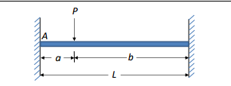
8 | 0.09 | 14100 | 0.000675 | 10 | 3 | 10 | 6 | 31 | 32 | 33 | 19 | 20 | 21 | 9 | 0 | 0.0 | 0.0 | 0.0 | 0.0 | 0.0 | 0.0
9 | 0.09 | 14100 | 0.000675 | 10 | 6 | 10 | 9 | 19 | 20 | 21 | 7 | 8 | 9 | 10 | 0 | 0.0 | 0.0 | 0.0 | 0.0 | 0.0 | 0.0 |  |  |  | DATOS DE ENTRADA |  | RESULTADOS
10 | 0.09 | 14100 | 0.000675 | 16 | 0 | 16 | 3 | 46 | 47 | 48 | 34 | 35 | 36 | 11 | 0 | 0.0 | 0.0 | 0.0 | 0.0 | 0.0 | 0.0 |  |  |  | P (KN) | 1 | RA | 0.0005000 | MN
11 | 0.09 | 14100 | 0.000675 | 16 | 3 | 16 | 6 | 34 | 35 | 36 | 22 | 23 | 24 | 12 | 0 | 0.0 | 0.0 | 0.0 | 0.0 | 0.0 | 0.0 |  |  |  | L (m) | 3 | RB | 0.0005000 | MN
12 | 0.09 | 14100 | 0.000675 | 16 | 6 | 16 | 9 | 22 | 23 | 24 | 10 | 11 | 12 | 13 | 0.06 | 0.0 | 0.0 | 0.0 | 0.0 | 0.0 | 0.0 |  |  |  | a (m) | 1.5 | MA | 0.0003750 | MN.m
13 | 0.125 | 14100 | 0.002604 | 0 | 3 | 6 | 3 | 25 | 26 | 27 | 28 | 29 | 30 | 14 | 0 | 0.0 | 0.0 | 0.0 | 0.0 | 0.0 | 0.0 |  |  |  | b (m) | 1.5 | MB | -0.0003750 | MN.m
14 | 0.125 | 14100 | 0.002604 | 6 | 3 | 10 | 3 | 28 | 29 | 30 | 31 | 32 | 33 | 15 | 0 | 0.0 | 0.0 | 0.0 | 0.0 | 0.0 | 0.0
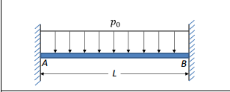
15 | 0.125 | 14100 | 0.002604 | 10 | 3 | 16 | 3 | 31 | 32 | 33 | 34 | 35 | 36 | 16 | 0 | 0.0 | 0.0 | 0.0 | 0.0 | 0.0 | 0.0 |  |  |  | DATOS DE ENTRADA |  | RESULTADOS
16 | 0.125 | 14100 | 0.002604 | 0 | 6 | 6 | 6 | 13 | 14 | 15 | 16 | 17 | 18 | 17 | 0 | 0.0 | 0.0 | 0.0 | 0.0 | 0.0 | 0.0 |  |  |  | Po (KN/m) | 1 | RA | 0.00300 | MN
17 | 0.125 | 14100 | 0.002604 | 6 | 6 | 6 | 10 | 16 | 17 | 18 | 19 | 20 | 21 | 18 | 0 | 0.0 | 0.0 | 0.0 | 0.0 | 0.0 | 0.0 |  |  |  | L (m) | 6 | RB | 0.00300 | MN
18 | 0.125 | 14100 | 0.002604 | 6 | 10 | 6 | 16 | 19 | 20 | 21 | 22 | 23 | 24 | 19 | 0 | 0.0 | 0.0 | 0.0 | 0.0 | 0.0 | 0.0 |  |  |  |  |  | MA | 0.00300 | MN.m
19 | 0.125 | 14100 | 0.002604 | 0 | 9 | 6 | 9 | 1 | 2 | 3 | 4 | 5 | 6 | 20 | 0 | 0.0 | 0.0 | 0.0 | 0.0 | 0.0 | 0.0 |  |  |  |  |  | MB | -0.00300 | MN.m
20 | 0.125 | 14100 | 0.002604 | 6 | 9 | 10 | 9 | 4 | 5 | 6 | 7 | 8 | 9 | 21 | 0 | 0.0 | 0.0 | 0.0 | 0.0 | 0.0 | 0.0
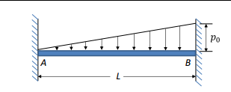
21 | 0.125 | 14100 | 0.002604 | 10 | 9 | 16 | 9 | 7 | 8 | 9 | 10 | 11 | 12 | 22 | 0 |  |  |  |  |  |  |  |  |  | DATOS DE ENTRADA |  | RESULTADOS
 |  |  |  |  |  |  |  |  |  |  |  |  |  | 23 | 0 |  |  |  |  |  |  |  |  |  | Po (KN/m) | 1 | RA | 0.00090 | MN
 |  |  |  |  |  |  |  |  |  |  |  |  |  | 24 | 0 |  |  |  |  |  |  |  |  |  | L (m) | 6 | RB | 0.00210 | MN
 |  |  |  |  |  |  |  |  |  |  |  |  |  | 25 | 0.03 |  |  |  |  |  |  |  |  |  |  |  | MA | 0.00120 | MN.m
 |  |  |  |  |  |  |  |  |  |  |  |  |  | 26 | 0 |  |  |  |  |  |  |  |  |  |  |  | MB | -0.00180 | MN.m
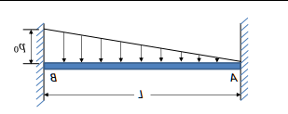
 |  |  |  |  |  |  |  |  |  |  |  |  |  | 27 | 0
 |  |  |  |  |  |  |  |  |  |  |  |  |  | 28 | 0 |  |  |  |  |  |  |  |  |  | DATOS DE ENTRADA |  | RESULTADOS
Po
fi(MN) |  |  |  |  |  |  |  |  |  |  |  |  |  | 29 | 0 |  |  |  |  |  |  |  |  |  | Po (KN/m) | 20 | RA | 0.02100 | MN
$$B$$
f1 | 0.00217 | 0.05602 | 0 | -0.00217 | 0.07998 | -0.00004791 |  |  |  |  |  |  |  | 30 | 0 |  |  |  |  |  |  |  |  |  | L (m) | 3 | RB | 0.00900 | MN
$$A$$
$$L$$
f2 | -0.01494 | 0.00073 | 0.00001366 | 0.01494 | -0.00073 | -0.00001072 |  |  |  |  |  |  |  | 31 | 0 |  |  |  |  |  |  |  |  |  |  |  | MA | 0.00900 | MN.m
f3 | 0.005 | 0.0492 | 0.0000408 | 0 | 0.0288 | 0 |  |  |  |  |  |  |  | 32 | 0 |  |  |  |  |  |  |  |  |  |  |  | MB | -0.00600 | MN.m
f4 | 0 | 0 | 0 | 0 | 0 | 0 |  |  |  |  |  |  |  | 33 | 0
f5 | 0 | 0 | 0 | 0 | 0 | 0 |  |  |  |  |  |  |  | 34 | 0
 |  |  |  |  |  |  |  |  |  |  |  |  |  | 35 | 0
 |  |  |  |  |  |  |  |  |  |  |  |  |  | 36 | 0
 |  |  |  |  |  |  |  |  |  |  |  |  |  | 37 |  |  |  |  |  |  |  | 0
 |  |  |  |  |  |  |  |  |  |  |  |  |  | 38 |  |  |  |  |  |  |  | 0
 |  |  |  |  |  |  |  |  |  |  |  |  |  | 39 |  |  |  |  |  |  |  | 0
 |  |  |  |  |  |  |  |  |  |  |  |  |  | 40 |  |  |  |  |  |  |  | 0
 |  |  |  |  |  |  |  |  |  |  |  |  |  | 41 |  |  |  |  |  |  |  | 0
 |  |  |  |  |  |  |  |  |  |  |  |  |  | 42 |  |  |  |  |  |  |  | 0
 |  |  |  |  |  |  |  |  |  |  |  |  |  | 43 |  |  |  |  |  |  |  | 0
 |  |  |  |  |  |  |  |  |  |  |  |  |  | 44 |  |  |  |  |  |  |  | 0
 |  |  |  |  |  |  |  |  |  |  |  |  |  | 45 |  |  |  |  |  |  |  | 0
 | Uc(mm) |  |  |  |  |  |  |  |  |  |  |  |  | 46 |  |  |  |  |  |  |  | 0
 | 0 | 0 | -0.0013113 | -0.0000032 | -0.0000897 | 0.0005655 |  |  |  |  |  |  |  | 47 |  |  |  |  |  |  |  | 0
 | -0.0000032 | -0.0000897 | 0.0005655 | 0.0000189 | -0.0000539 | -0.005046 |  |  |  |  |  |  |  | 48 |  |  |  |  |  |  |  | 0
 | 0.0000189 | -0.0000539 | -0.005046 | 0.0000189 | 0 | 0.0011284
 | 0 | 0 | 0 | -0.0000032 | -0.0000897 | 0.0005655
 | 0 | 0 | 0 | 0.0000189 | -0.0000539 | -0.005046

